MER
 | PROCESO GESTIÓN DE LA TECNOLOGIA E INFORMACIÓN FORMATO MODELO Y DICCIONARIO DE DATOS | F7.P6.GTI | 2022-12-29
 |  | Versión 4 | Página 7 de 10
 |  | Clasificación de la Información: Clasificada

MER | En esta hoja se especifica el MER y en caso de ser muy grande se separa por unidades de negocio o modelos. Las gráficas deben tener alta calidad de forma que cada gráfico sea entendible.

Ejemplo:
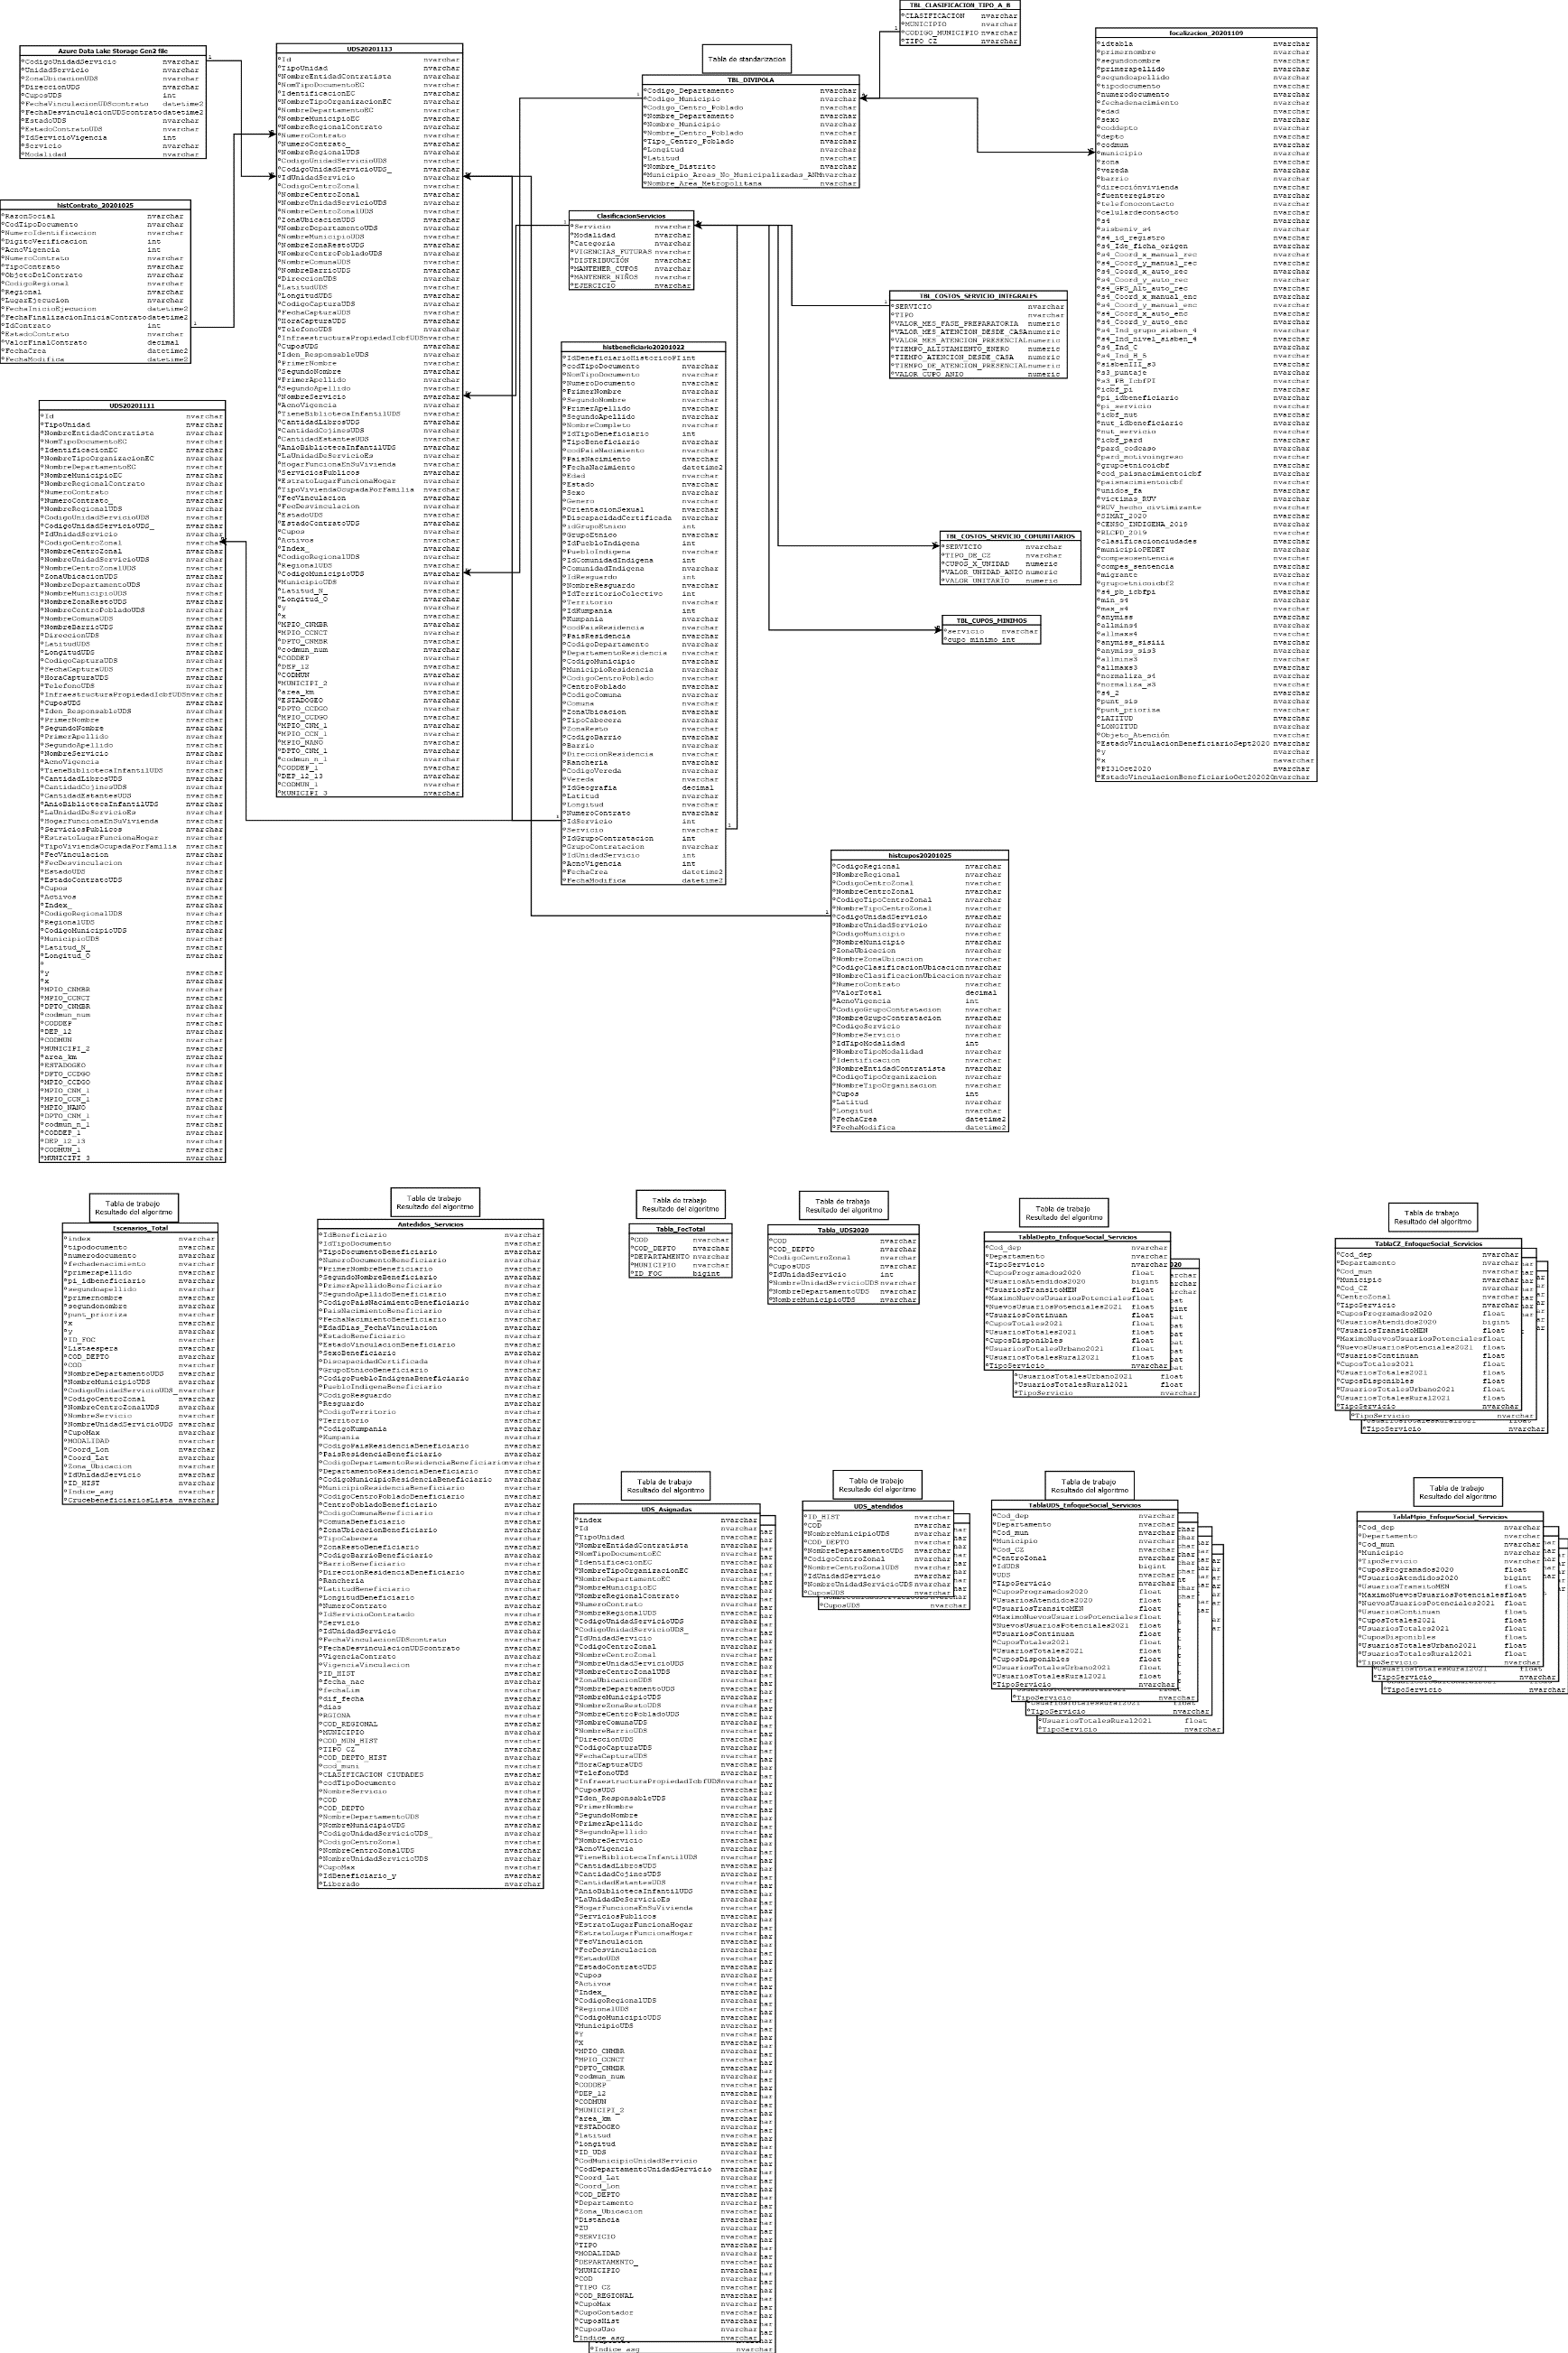

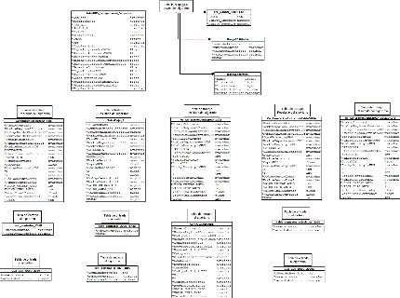
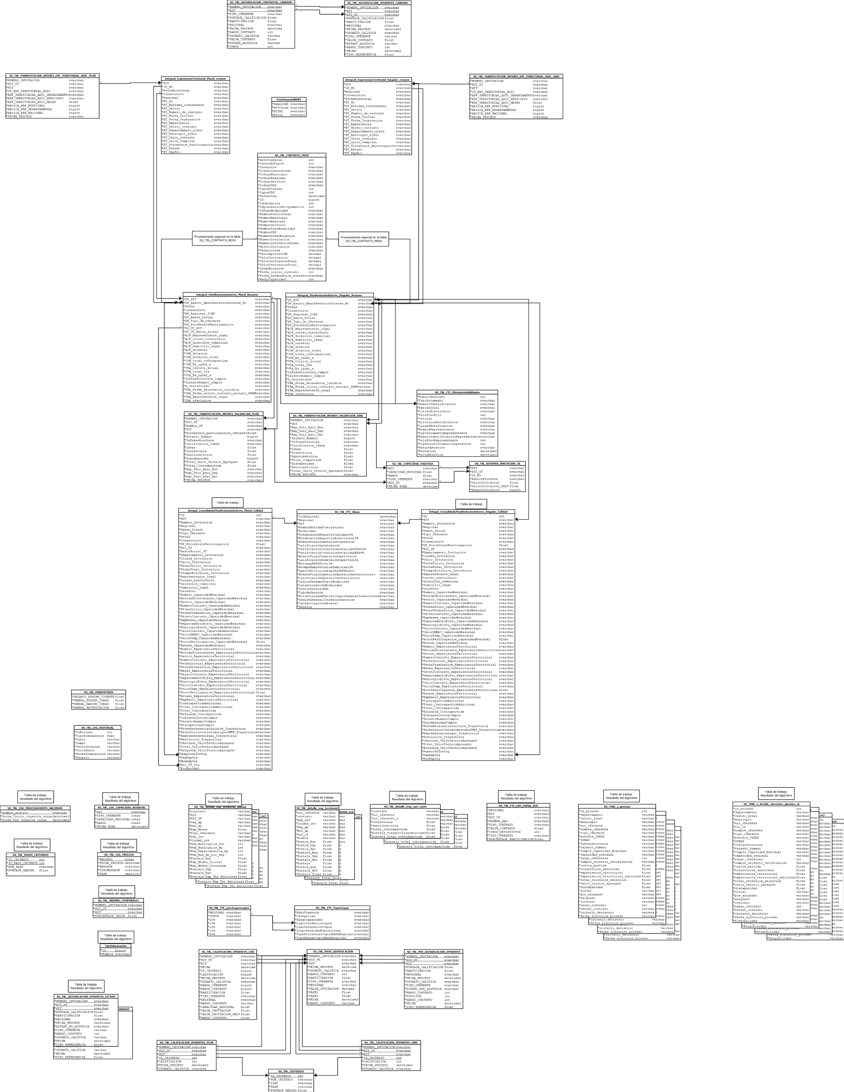

Antes de imprimir este documento… piense en el medio ambiente! Cualquier copia impresa de este documento se considera como COPIA NO CONTROLADA LOS DATOS PROPORCIONADOS SERÁN TRATADOS DE ACUERDO A LA POLÌTICA DE TRATAMIENTO DE DATOS PERSONALES DEL ICBF Y A LA LEY 1581 DE 2012

